关系图
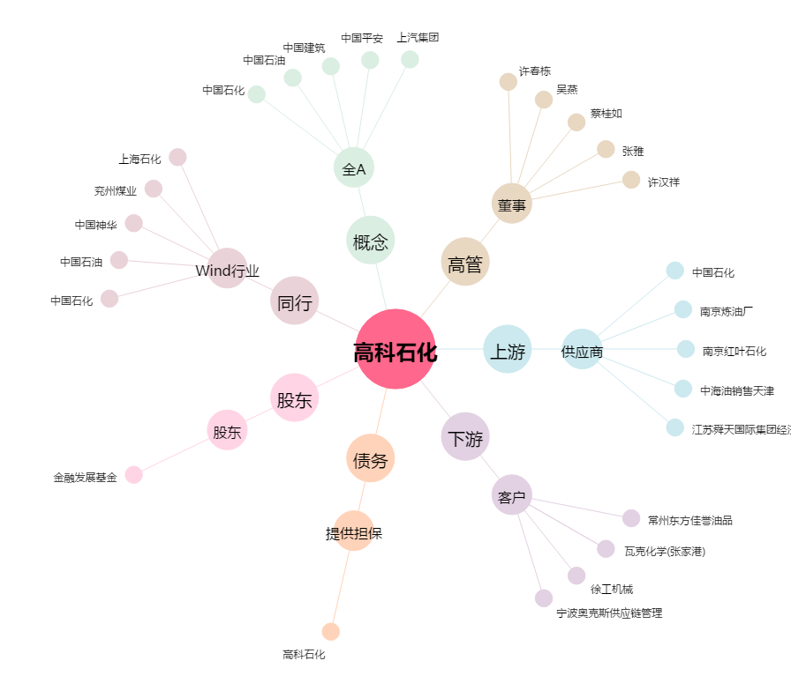
高科石化[002778.SZ] - 关系概览图

